Sheet1
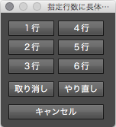
指定行に長体処理_ボタン版.jsx
 | スクリプトの配置場所
 |  | Windows10の場合
 |  |  | C:\Program Files\Adobe\Adobe Illustrator CC xxxx\Presets\ja_JP\スクリプト
 |  | Macintoshの場合
 |  |  | /Applications/Adobe Illustrator CC xxxx/Presets.localized/ja_JP/スクリプト
 |  | ※xxxx はバージョン。 バージョンによっては和名になっているものもあります。
 |  | 上記に配置後Illustratorを再起動し、ファイルメニューから実行してください。
 |  | 以下Windows10、Illustrator CC 2018 の組み合わせで操作方法を説明します。

 |  | １.ファイル > スクリプト > 指定行に長体処理_ボタン版 と辿ります。
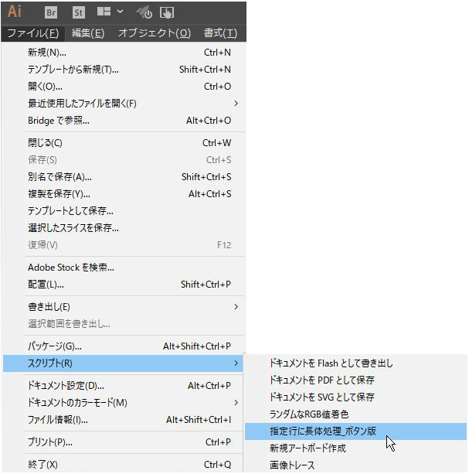

 |  | ※ドキュメントが開いてないとエラーになります。

 |  | ２.下図のようなウィンドウが開きます。
 |  |  | ウィンドウはモードレスなのでウィンドウを開きっぱなしでも
 |  |  | Illustratorの作業が行えます。
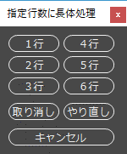

 |  | ３.Illustratorの任意ドキュメントを開き、長体処理を行いたい段落を選択します。
 |  |  | このとき改行マークは選択しないようにしてください。
 |  |  | 改行マークを選択すると、次の行の文字として認識されエラーが表示されます。
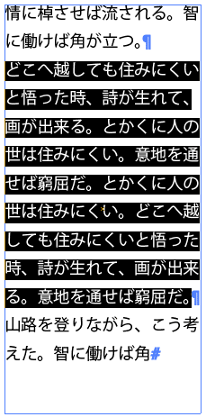

 |  | ４.処理を行いたい行数のボタンを押下します。
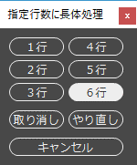

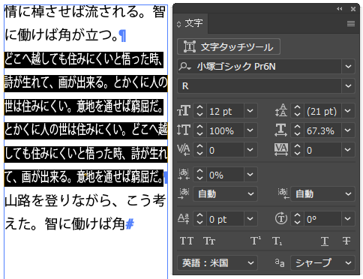
 |  | ５.指定した行数になるまで0.1%刻みで長体処理を行います。
 |  |  | ※文字数が多いと少々時間がかかります。

 |  | ６.「取り消しボタン」で取り消しを、「やり直しボタン」でやり直しが行えます。
 |  |  | ※編集メニューの「取り消し」「やり直し」と同じ機能です。
 |  |  | ※少ない数値に長体をかけることは可能ですが、大きい数値への長体は不可です。
 |  |  |  | 例 | 6行 → 5行 → 4行 〇 |  |  | 1行 → 2行 → 3行 ×

 |  |  |  |  |  | キャンセルボタンを押下するとウィンドウが閉じます。

 | JSXファイルへのバージョン別の記載
 |  | JavaScriptのソースコードにIllustratorのバージョン別の記載が必要になります。
 |  | １.JSXファイルをダブルクリックで開きます。
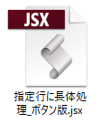

 |  | ２.下図のようなアラートが表示されるので「いいえ」を押下します。
 |  |  | ExtendScript Toolkit で開きます。
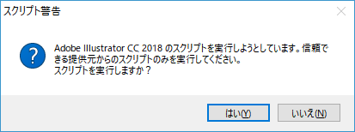

 |  | ▼1、57、65、78行目の数値がIllustratorのバージョン番号になります。
 |  |  |  |  |  |  | ※ -（ハイフン）xx（バージョン番号）が必要

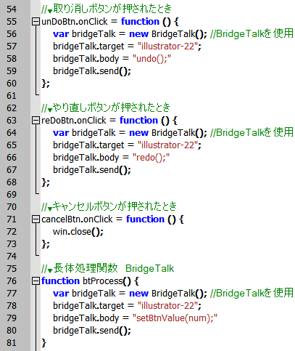
 |  |  |  |  |  |  |  |  | 参考
 |  |  |  |  |  |  |  |  |  | CC 2018 は -22
 |  |  |  |  |  |  |  |  |  | CC 2017 は -21
 |  |  |  |  |  |  |  |  |  | CC 2015.3 は -20
 |  |  |  |  |  |  |  |  |  | CC 2015 は -19
 |  |  |  |  |  |  |  |  |  | CC 2014 は -18

 |  |  |  |  |  |  |  |  | 以下のバージョンは
 |  |  |  |  |  |  |  |  | ハイフンも
 |  |  |  |  |  |  |  |  | バージョン番号
 |  |  |  |  |  |  |  |  | も不要。
 |  |  |  |  |  |  |  |  |  | CC(64bit)
 |  |  |  |  |  |  |  |  |  | CC
 |  |  |  |  |  |  |  |  |  | CS6
 |  |  |  |  |  |  |  |  | "illustrator" の記載で
 |  |  |  |  |  |  |  |  | 大丈夫ですが、
 |  |  |  |  |  |  |  |  | 前後の " は必要です。

 | 長体率
 |  | 現状0.1%刻みで処理しますが、JavaScriptのソースコードの93行目を書き換えれば
 |  | 任意の数値にすることができます。

 | 動作確認
 |  | 動作確認済みの組み合わせは以下です。
 |  |  | Windows10
 |  |  |  | CS6(CC同梱版）、CC、CC(64bit)、CC 2014、CC 2015、CC 2015.3、
 |  |  |  | CC 2017、CC 2018
 |  |  | macOS High Sierra 10.13.3
 |  |  |  | CC 2017、CC 2018
 |  |  | OS X El Capitan 10.11.6
 |  |  |  | CC 2017、CS6(CC同梱版）
 |  |  | ※OSとバージョンに組み合わせで若干のUIの差異がありますが、
 |  |  |  | 動作に支障はありません。
 |  |  |  | 左上にボタンが並ぶMacではタイトル文字が切れます。。。

